Tema 1
Volver

 | TEMA 1
 | Cada vez que una cuenta contable tenga el atributo "629 Particip. e Inter. Percibi" como muestra la siguiente pantalla
 | (esto es cada vez que ingreso a trave de un comprobante contable)

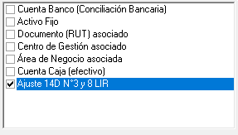

 | El sistema LP Contabilidad debera hacer la siguiente pregunta

 | ¿Partida Ingresada corresponde a una Participación?
 |  |  | Si la respuesta es positiva debera ingresar los datos de la pantalla de hoja de cálculo "Tema 2"
 |  |  | Si la Respuesta es negativa NO debe ingresar nada al sistema

 | TEMA 2
 | En el caso que el usuario no haya ingresado la información de las Participaciones a traves de un comprobante contable
 | permitir el ingreso de información en forma manual (igual como el Activo Fijo que esta hoy)

 | Importante es que el usuario debe señalar
 |  | Cuenta Contable que ocupa el atributo de Participaciones

